关系图
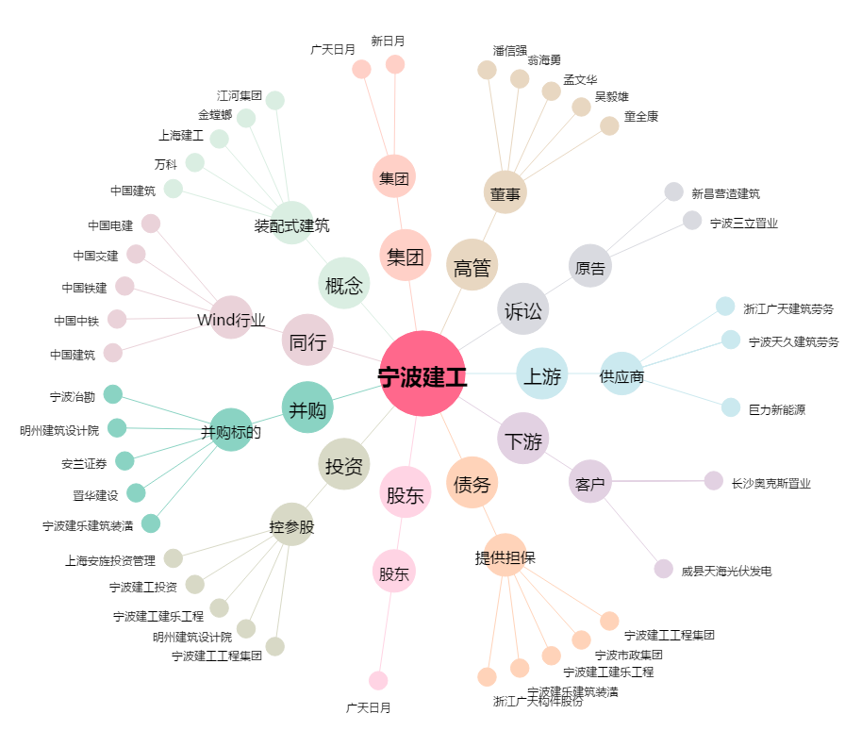
宁波建工[601789.SH] - 关系概览图

